แผนการใช้งบ
แผนการใช้จ่ายงบประมาณ สถานีตำรวจภูธรลำปำ
ประจำปีงบประมาณ พ.ศ.2568 ไตรมาสที่1-2
ข้อมูล ณ วันที่ 31 มี.ค.2568
ที่ | ชื่อโครงการ/กิจกรรม | เป้าหมาย/วิธีดำเนินการ | จำนวนเงบประมาณ/แหล่งที่จัดสรร/สนับสนุน |  |  |  |  | ระยะเวลาดำเนินงาน | ผลที่คาดว่าจะได้รับ
 |  |  | สตช. | หน่วยงานภาครัฐ | ภาคเอกชน | อปท. | อื่นๆ
1 | โครงการบังคับใช้กฎหมาย อำนวยความยุติธรรม และบริการประชาชน (รวม ชมส.และอาสาสมัครตำรวจบ้าน กต.ตร. ) ภารกิจงานชุมชนสัมพันธ์และการมีส่วนร่วมของประชาชน | รักษาความสงบเรียบร้อยและความมั่นคงภายในประเทศ | 44,900 |  |  |  |  | 1 ต.ค.67 - 30 ก.ย.68 | สร้างความมั่นใจให้กับประชาชน ประชาชนมีความปลอกภัยในชีวิตและทรัพย์สิน
2 | ค่าเบี้ยเลี้ยง ที่พัก พาหนะ โอที | ค่าตอบแทนการปฏิบัติราชการ | 164,400 |  |  |  |  | 1 ต.ค.67 - 30 ก.ย.68 | เพิ่มขวัญกำลังใจให้แก่ผู้ปฏิบัติ
3 | รณรงค์ป้องกันและแก้ปัญหาอุบัติเหตุทางถนนช่วงเทศกาล | เพื่อลดการเกิดอุบัติเหตุทางถนนและอำนวยความสะดวกให้แก่ประชาชน ผู้ใช้รถ ใช้ถนน | 21,000.0 |  |  |  |  | 1 ต.ค.67 - 30 ก.ย.68 | ลดอุบัติเหตุทางถนนที่ก่อให้เกิดความเสียหายต่อชีวิตและทัรัพย์สิน
4 | อาหารผู้ต้องหา | จัดเลี้ยงผู้ต้องหาที่ถูกควบคุม | 5,200 |  |  |  |  | 1 ต.ค.67 - 30 ก.ย.68 | สิทธฺขั้นพื้นฐานที่ผู้ต้องหาควรได้รับ
5 | ตำรวจประสานโรงเรียน ( 1ตำรวจ 1 โรงเรียน ) | สร้างภูมิคุ้มกันในกลุ่มเป้าหมายระดับโรงเรียนประถมและมัธยมศึกษา หรือเทียบเท่า | 2,140.0 |  |  |  |  | 1 ต.ค.67 - 30 ก.ย.68 | ป้องกันและแก้ปัญหายาเสพติด การพนัน สื่อลามกอนาจาร การทะเลาะวิวาทในโรงเรียน ได้ความรู้ด้านกฏหมายขั้นพื้รฐาน
6 | วัสดุสำนักงาน | ใช้ในงานราชของ สภ. | 1400 |  |  |  |  | 1 ต.ค.67 - 30 ก.ย.68 | ใช้ในการปฏบัติงานราชการ
ตรวจแล้วถูกต้อง
พ.ต.ท.
( คมสัน ศรีวิเชียร)
สว.สภ.ลำปำ
7 | น้ำมันเชื้อเพลิงยานพาหนะ ของทางราชการ | ใช้ในงานราชของ สภ. | 232,300 |  |  |  |  | 1 ต.ค.67 - 30 ก.ย.68 | การปฏิบัติงานราชการมีประสิทธภาพ
 | รวม |  | 471,340

รายงานผลการงบ
รายงานผลการใช้จ่ายงบประมาณ สถานีตำรวจภูธรลำปำ
ประจำปีงบประมาณ พ.ศ.2568
ข้อมูล ณ 31 มี.ค.2568
ที่ | ชื่อโครงการ/กิจกรรม | ผลการดำเนินงาน | งบประมาณที่ได้รับ | ผลการเบิกจ่าย | คิดเป็นร้อยละ | ปัญหา/อุปสรรคแนวทางแก้ปัญหา
1 | โครงการบังคับใช้กฎหมาย อำนวยความยุติธรรม และบริการประชาชน (รวม ชมส.และอาสาสมัครตำรวจบ้าน กต.ตร. ) ภารกิจงานชุมชนสัมพันธ์และการมีส่วนร่วมของประชาชน | รักษาความสงบเรียบร้อยและความมั่นคงภายในประเทศ | 44,900 | 37,600 | 83.74% | ไม่มีอุปสรรค
2 | ค่าเบี้ยเลี้ยง ที่พัก พาหนะ โอที | ค่าตอบแทนการปฏิบัติราชการ | 164,400 | 164,230 | 99.9% | ไม่มีอุปสรรค
3 | รณรงค์ป้องกันและแก้ปัญหาอุบัติเหตุทางถนนช่วงเทศกาล | เพื่อลดการเกิดอุบัติเหตุทางถนนและอำนวยความสะดวกให้แก่ประชาชน ผู้ใช้รถ ใช้ถนน | 21,000.0 | 21,000.00 | 100% | ไม่มีอุปสรรค
4 | อาหารผู้ต้องหา | จัดเลี้ยงผู้ต้องหาที่ถูกควบคุม | 5,200 | _ | 0 | ไม่มีอุปสรรค
5 | ตำรวจประสานโรงเรียน ( 1ตำรวจ 1 โรงเรียน ) | สร้างภูมิคุ้มกันในกลุ่มเป้าหมายระดับโรงเรียนประถมและมัธยมศึกษา หรือเทียบเท่า | 2,140 | _ | 0 | ไม่มีอุปสรรค
6 | วัสดุสำนักงาน | ใช้ในงานราชของ สภ. | 1400 | 1,400 | 100% | ไม่มีอุปสรรค
7 | น้ำมันเชื้อเพลิงยานพาหนะ ของทางราชการ | ใช้ในงานราชของ สภ. | 232,300 | 172,076 | 74.07% | ไม่มีอุปสรรค
 | รวม |  | 471,340 | 396,306 | 84.08% | ไม่มีอุปสรรค
ตรวจแล้วถูกต้อง
พ.ต.ท.
( คมสัน ศรีวิเชียร)
สว.สภ.ลำปำ

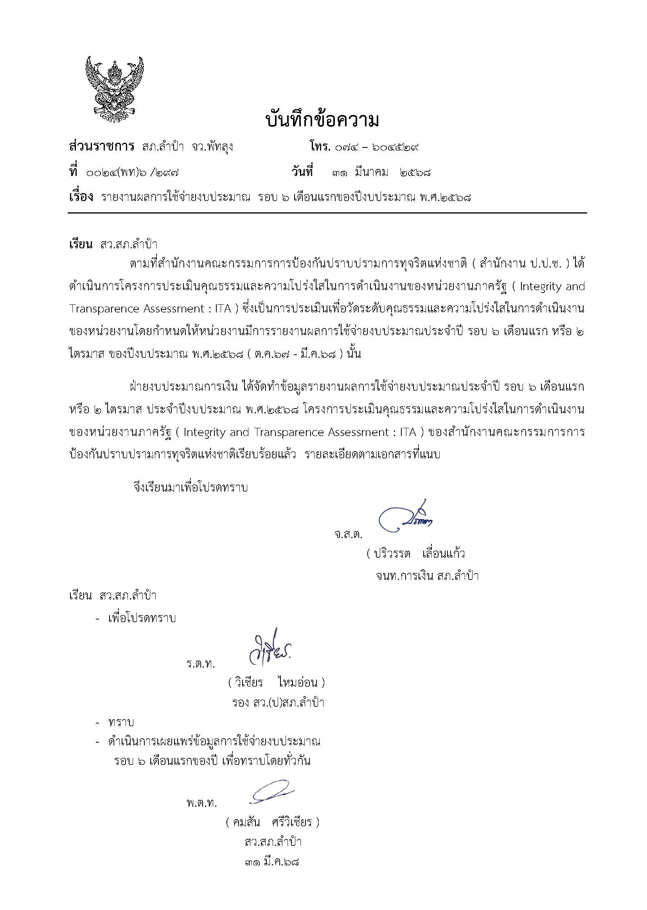

ข้อมูลเงินกองทุนฯ
ข้อมูลเงินกองทุนเพื่อการสืบสวน และสอบสวนคดีอาญา
สถานีตำรวจภูธรลำปำ
รายการ | ไตรมาส 4 |  | ไตรมาส 1 |  | ไตรมาส 2 |  | ไตรมาส 3 | ไตรมาส 4
 | ( ต.ค. - ธ.ค. 67 ) |  | ( ม.ค. - มี.ค. ) |  | ( เม.ย. - มิ.ย. ) |  | ( ก.ค. - ก.ย. ) | ( ต.ค. - ธ.ค. )
 | จัดสรร | เบิกจ่าย | จัดสรร | เบิกจ่าย | จัดสรร | เบิกจ่าย |  | จัดสรร | เบิกจ่าย
เงินกองทุนเพื่อการสืบสวนฯ | 162,000 | 162,000 | 162,000 | 162,000
รวมเงิน | 162,000 | 162,000 | 162,000 | 162,000
รวมจำนวนคดีที่ใช้เบิกเงินกองทุนฯ | 14 คดี |  | 11 คดี

ตรวจแล้วถูกต้อง
พ.ต.ท.
( คมสัน ศรีวิเชียร)
สว.สภ.ลำปำ

